Baneplan og kampoppsett

 |  |  | Snarøya Cup 2018
 |  |  | Baneplan lørdag 3. februar 2008, 2009, 2010

 | Bane 3 |  |  | Bane 2 |  |  | Bane 1

 | Lag 1 |  | Lag 2 | Lag 1 |  | Lag 2 | Lag 1 |  | Lag 2
7:00:00 |  | Ispreparering |  |  | Ispreparering |  |  | Ispreparering
7:30:00
8:00:00 |  | Klargjøring av baner |  |  | Klargjøring av baner |  |  | Klargjøring av baner
8:30:00
9:00:00 | Haslum |  | Frigg Skøyen | HIL 2008 |  | Snarøya 2 | Ullern Divas |  | Stabæk 1 | 2008
9:30:00 | Stabæk 2 |  | Ullevål | Ready |  | Ullern | ØHIL 1 |  | Snarøya 1 | 2008
10:00:00 | Haslum |  | Snarøya 2 | Frigg Skøyen |  | Ullern Divas | HIL 2008 |  | Stabæk 1
10:30:00 | Stabæk 2 |  | Ullern | Ullevål |  | ØHIL 1 | Ready |  | Snarøya 1
11:00:00 | Haslum |  | Ullern Divas | Frigg Skøyen |  | HIL 2008 | Snarøya 2 |  | Stabæk 1
11:30:00 | Stabæk 2 |  | ØHIL 1 | Ullevål |  | Ready | Ullern |  | Snarøya 1
12:00:00 |  | Ispreparering |  |  | Ispreparering |  |  | Ispreparering
12:30:00 | Ready Bluesharks |  | Røa Minions 2 | Stabæk Rød |  | Frem-31 | MIF Brun og Hvit |  | Snarøya 1 | 2010
13:00:00 | Stabæk Blå |  | MIF Brun | Skiold Iskrigerne |  | Snarøya 2 | Røa Minions 1 |  | Snarøya 3 | 2010
13:30:00 | Ready Bluesharks |  | Frem-31 | Røa Minions 2 |  | MIF Brun og Hvit | Stabæk Rød |  | Snarøya 1
14:00:00 | Stabæk Blå |  | Snarøya 2 | MIF Brun |  | Røa Minions 1 | Skiold Iskrigerne |  | Snarøya 3
14:30:00 | Ready Bluesharks |  | MIF Brun og Hvit | Røa Minions 2 |  | Stabæk Rød | Snarøya 1 |  | Frem-31
15:00:00 | Stabæk Blå |  | Røa Minions 1 | MIF Brun |  | Skiold Iskrigerne | Snarøya 2 |  | Snarøya 3
15:30:00 |  | Ispreparering |  |  | Ispreparering |  |  | Ispreparering
16:00:00 | Høvik Warroirs |  | Ullevål IL | Hauger 09 |  | Stabæk 09 2 | Ready 2 |  | Snarøya 1 | 2009
16:30:00 | Stabæk 09 1 |  | Frem Tigers | Stabæk 09 3 |  | Høvik Fighters | Ready 1 |  | Snarøya 2 | 2009
17:00:00 | Høvik Warroirs |  | Stabæk 09 2 | Ullevål IL |  | Ready 2 | Hauger 09 |  | Snarøya 1
17:30:00 | Stabæk 09 1 |  | Høvik Fighters | Frem Tigers |  | Ready 1 | Stabæk 09 3 |  | Snarøya 2
18:00:00 | Høvik Warroirs |  | Ready 2 | Ullevål IL |  | Hauger 09 | Stabæk 09 2 |  | Snarøya 1
18:30:00 | Stabæk 09 1 |  | Ready 1 | Frem Tigers |  | Stabæk 09 3 | Høvik Fighters |  | Snarøya 2

 |  |  | Snarøya Cup 2018
 |  |  | Baneplan Søndag 4. februar 2005, 2006, 2007

 | Bane 3 |  |  | Bane 2 |  |  | Bane 1

 | Lag 1 |  | Lag 2 | Lag 1 |  | Lag 2 | Lag 1 |  | Lag 2
6:30:00 |  | Ispreparering |  |  | Ispreparering |  |  | Ispreparering
7:00:00
7:30:00 |  | Klargjøring av baner |  |  | Klargjøring av baner |  |  | Klargjøring av baner
8:00:00
8:30:00 | Konnerud 06 Hvit |  | HIL Bandy 06 | Ready-06 Lions |  | Hauger 2006 | Stabæk 2 |  | Røa Fairfighters 1 | 2006
9:00:00 | Røa Fairfighters 2 |  | Drafn 06 | Stabæk 1 |  | Ullevål | Konnerud |  | Snarøya | 2006
9:30:00 | Konnerud 06 Hvit |  | Hauger 2006 | HIL Bandy 06 |  | Stabæk 2 | Ready-06 Lions |  | Røa Fairfighters 1
10:00:00 | Røa Fairfighters 2 |  | Ullevål | Drafn 06 |  | Konnerud | Stabæk 1 |  | Snarøya
10:30:00 | Konnerud 06 Hvit |  | Stabæk 2 | HIL Bandy 06 |  | Ready-06 Lions | Hauger 2006 |  | Røa Fairfighters 1
11:00:00 | Røa Fairfighters 2 |  | Konnerud | Drafn 06 |  | Stabæk 1 | Ullevål |  | Snarøya
11:30:00 |  | Ispreparering |  |  | Ispreparering |  |  | Ispreparering
12:10:00 | Skiold Iskrigerne |  | Ready Tigers | 2006 Vinner pulje 1 |  | Toer pulje 2 | 2006 Vinner pulje 2 |  | Toer pulje 1 | 2007
12:45:00 | Hauger 07 |  | Frigg Stjerner | Ready 07 |  | Stabæk 1 |  | Bronsefinale årsklasse 2006 |  | 2007
13:15:00 | Frigg Super |  | Høvik Kodiaks | Snarøya 2 |  | Stabæk 2 |  | Finale årsklasse 2006
13:45:00 | Hauger 07 |  | Stabæk 1 | Frigg Stjerner |  | Snarøya 1 | Ready 07 |  | Høvik Grizzlys
14:15:00 | Skiold Iskrigerne |  | Høvik Kodiaks | Ready Tigers |  | Snarøya 2 | Frigg Super |  | Stabæk 2
14:45:00 | Hauger 07 |  | Snarøya 1 | Frigg Stjerner |  | Ready 07 | Stabæk 1 |  | Høvik Grizzlys
15:15:00 | Skiold Iskrigerne |  | Snarøya 2 | Ready Tigers |  | Frigg Super | Stabæk 2 |  | Høvik Kodiaks
15:45:00 | Snarøya 1 |  | Høvik Grizzlys | Hauger |  | Røa Tigers | Stabæk Lag 1 |  | Frigg Stars1
16:15:00 |  | Ispreparering |  |  | Ispreparering |  |  | Ispreparering
16:45:00 | Snarøya |  | Ready Huseby | Stabæk Lag 3 |  | Røa Lions | Røa Tigers |  | Ready SSS | 2005
17:15:00 | Frigg Stars 2 |  | Høvik2005 | Hauger |  | Frigg Stars1 | Stabæk Lag 1 |  | Ready SSS | 2005 | NoShow
17:45:00 | Ready Huseby |  | Frigg Stars 2 | Stabæk Lag 3 |  | Høvik2005 | Snarøya |  | Røa Lions
18:15:00 | Hauger |  | Ready SSS | Røa Lions |  | Høvik2005 | Røa Tigers |  | Frigg Stars1 |  | NoShow
18:45:00 | Snarøya |  | Frigg Stars 2 | Ready Huseby |  | Stabæk Lag 3 | Stabæk Lag 1 |  | Røa Tigers
19:15:00 |  |  |  |  | Ispreparering |  |  | Ispreparering
19:45:00 |  |  |  | 2005 Vinner pulje 1 |  | Toer pulje 2 | 2005 Vinner pulje 2 |  | Toer pulje 1
20:15:00 |  |  |  |  | Bronsefinale årsklasse 2005 |  |  | Finale årsklasse 2005

 | Spesielt for 2006 og 2005 som har sluttspill hvor det kåres en vinner:

 | Rangering gjøres etter følgende kriterier (i prioritert rekkefølge):
 | a. totalsum tabellpoeng (seier=2, uavgjort=1, tap=0)
 | b. innbyrdes oppgjør c. netto målforskjell ( Mål scoret - mål sluppet inn ) d. antall egne mål scoret e. loddtrekning
 | Bronse- og finalevinner kåres etter følgende kriterier:
 | a. resultat ved ordinær tid. Obs: tiden er ute når speaker blåser av kampen
 | b. 5 minutters ekstraomgang, sudden death
 | c. straffekonkurranse. Flest scoringer av 5 skudd fra hvert lag
 | d. straffekonkurranse - annenhvert slag

Parkeringskart
DET ER BEGRENSET MED PARKERINGSPLASS. VIS HENSYN. SE KART OG BESKRIVELSE UNDER
ADRESSE SNARØYA SPORTSKLUBB: SNARØYVEIEN 83, 1367 SNARØYA

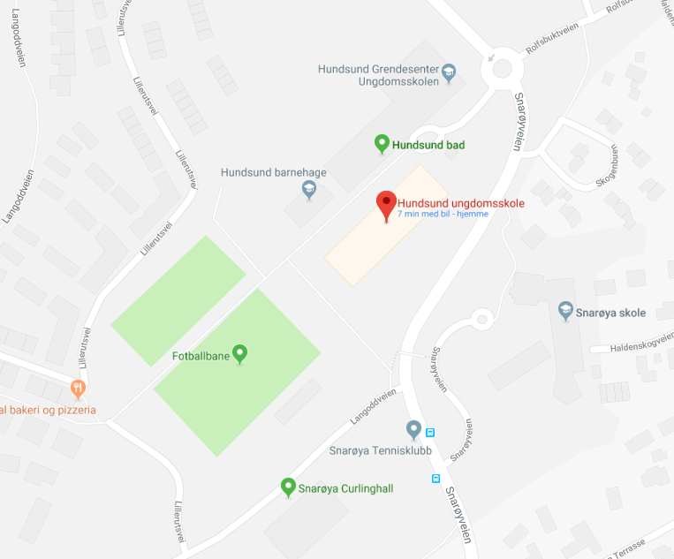
Snarøyabanen
41
2
1
31
5

 | Forklaring parkering
 | 1 | Parkering foran klubbhus
 | 2 | Parkering bak på langsiden Curlinghall
 | 3 | Parkering langsiden curlinghall (mot veien) Kan stå et stykke bortover gresset langs Langoddveien
 | 4 | Kun ved frost: Parkering på oppmerket område gressplen v ballbingen
 | 5 | Kun søndag (helst) parkering under Hundsund svømmehall

 |  | Kjøreretning

